Atlétika
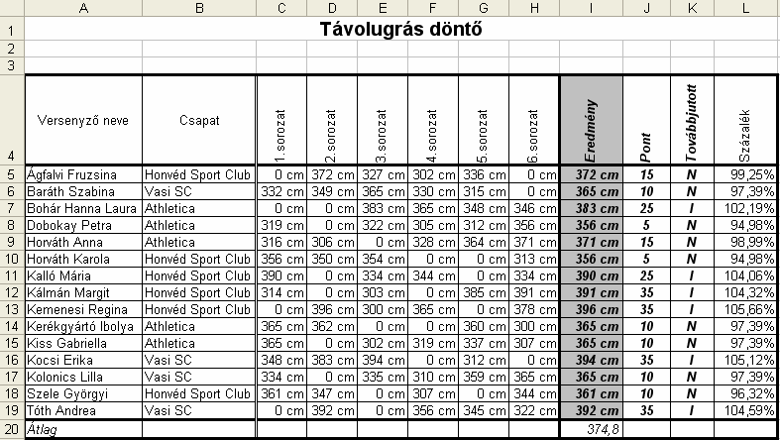
Távolugrás döntő

Versenyző neve | Csapat | 1.sorozat | 2.sorozat | 3.sorozat | 4.sorozat | 5.sorozat | 6.sorozat | Eredmény | Pontszám | Továbbjutott | Százalék
Ágfalvi Fruzsina | Honvéd Sport Club | 0 | 372 | 327 | 302 | 336 | 0
Baráth Szabina | Vasi SC | 332 | 349 | 365 | 330 | 315 | 0
Bohár Hanna Laura | Athletica | 0 | 0 | 383 | 365 | 348 | 346
Dobokay Petra | Athletica | 319 | 0 | 322 | 305 | 312 | 356
Horváth Anna | Athletica | 316 | 306 | 0 | 328 | 364 | 371
Horváth Karola | Honvéd Sport Club | 356 | 350 | 354 | 0 | 0 | 313
Kalló Mária | Honvéd Sport Club | 390 | 0 | 334 | 344 | 0 | 334
Kálmán Margit | Honvéd Sport Club | 314 | 0 | 303 | 0 | 385 | 391
Kemenesi Regina | Honvéd Sport Club | 0 | 396 | 300 | 365 | 0 | 378
Kerékgyártó Ibolya | Athletica | 365 | 362 | 0 | 0 | 360 | 300
Kiss Gabriella | Athletica | 365 | 0 | 302 | 319 | 337 | 307
Kocsi Erika | Vasi SC | 348 | 383 | 394 | 0 | 312 | 0
Kolonics Lilla | Vasi SC | 334 | 0 | 335 | 310 | 359 | 365
Szele Györgyi | Honvéd Sport Club | 361 | 347 | 0 | 307 | 0 | 344
Tóth Andrea | Vasi SC | 0 | 392 | 0 | 356 | 345 | 322

Pontszámok
0 | 350 | 0 |  | Továbbjutás határa |  | 375
351 | 360 | 5
361 | 370 | 10
371 | 380 | 15
381 | 390 | 25
391 | 400 | 35
401 |  | 50

Felvételi
Felvételi eredmények

Név | 1.feladat | 2.feladat | 3.feladat | 4.feladat | Összes szerzett pont | Felvételi pontszám | Hozott pont | Összesen | Felvétel
 | 10 | 10 | 10 | 10
Ágfalvi Ferenc | 2 | 7 | 4 | 7 |  |  | 5
Baráth Sándor | 6 | 8 | 10 | 6 |  |  | 4
Bohár Gábor | 5 | 3 | 5 | 6 |  |  | 5
Dobokay Péter | 5 | 8 | 2 | 7 |  |  | 2
Horváth Imre | 5 | 1 | 9 | 6 |  |  | 3
Horváth Károly | 2 | 3 | 1 | 7 |  |  | 4
Kalló Géza | 8 | 2 | 4 | 3 |  |  | 1
Kálmán Margit | 7 | 3 | 1 | 5 |  |  | 4
Kemenesi Rezső | 9 | 7 | 8 | 2 |  |  | 1
Kerékgyártó Imre | 7 | 8 | 1 | 1 |  |  | 3
Kiss Gábor | 3 | 10 | 7 | 4 |  |  | 2
Kocsi Róbert | 7 | 3 | 10 | 6 |  |  | 5
Kolonics Lajos | 5 | 5 | 10 | 2 |  |  | 1
Szele György | 4 | 3 | 8 | 4 |  |  | 1
Tóth András | 9 | 9 | 10 | 5 |  |  | 5
Átlag
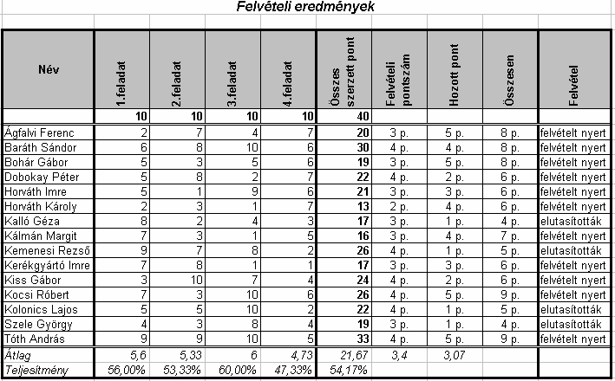
Teljesítmény

Pontszám átváltása felvételi pontokra
0 | 10 | 1
11 | 15 | 2
16 | 21 | 3
22 | 34 | 4
35 | 40 | 5

Felvétel határa: |  | 5 | pont

